Tapa

 | Información de Portabilidad

 | 2015-12-31

 | Subsecretaría de Telecomunicaciones

 | División Fiscalización
 | 

M Graf
Subsecretaría de Telecomunicaciones
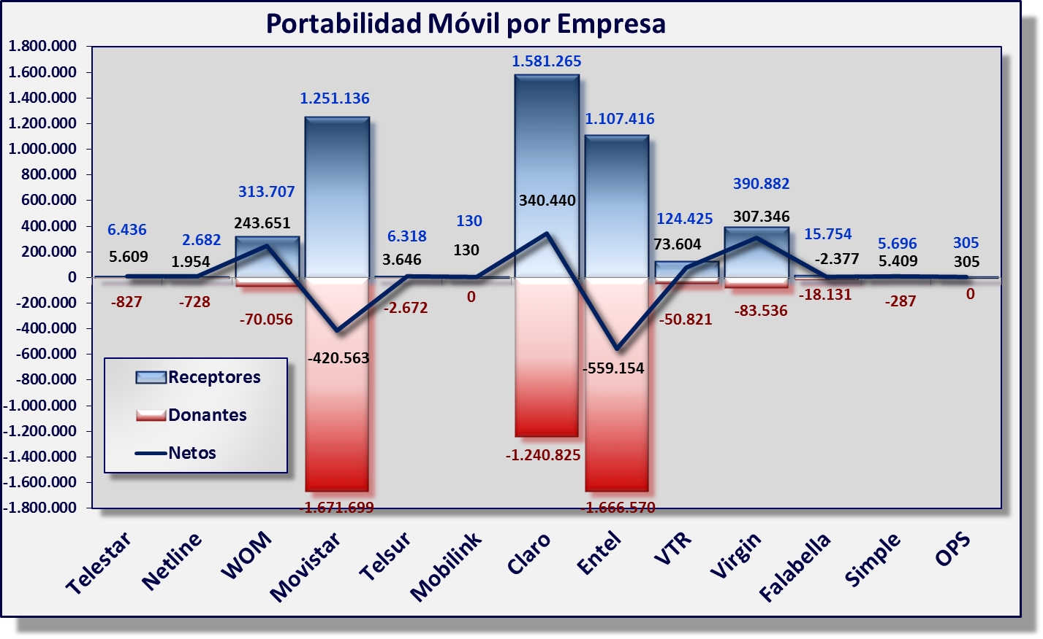
2015-12-31
- Información obtenida del Sistema de Gestión de Portabilidad (SGP)

